Blad1
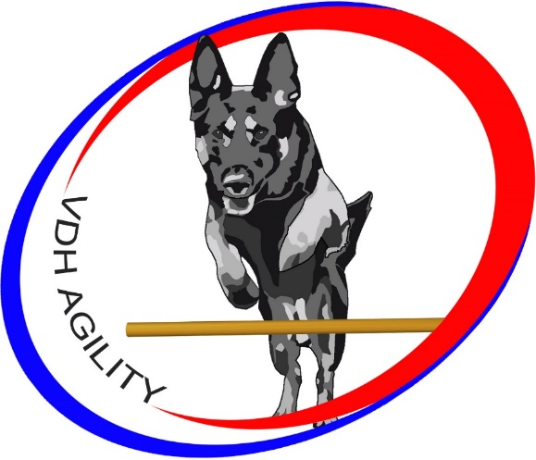
naam | naam | graad | RvB Utjes | RvB Utjes | VDH Utjes | VDH Utjes | VDH Utjes | VDH Utjes | VDH Utjes | VDH Utjes | Ypelaar | Ypelaar | Ypelaar | Ypelaar | totaal | totaal | totaal
geleider | hond |  | per 31/12/20 | per 31/12/20 | 2021 | 2021 | 2022 | 2022 | 2023 | 2023 | 2023-09-10 | 2023-09-10 | 2024-04-21 | 2024-04-21 |  |  | Vast Parcours &
 |  |  | Vast Parcours | Jumping | Vast Parcours | Jumping | Vast Parcours | Jumping | Vast Parcours | Jumping | Vast Parcours | Jumping | Vast Parcours | Jumping | Vast Parcours | Jumping | Jumping 2023/2024
Annika Jansen | Bumper | 3e graad

Kim Bokdam | Mouse | 2e graad |  |  |  |  | 3 | 1 |  |  | 1 |  |  |  | 4 | 1 | 5
Edwin Bronswijk | Kenzo | 2e graad |  |  |  |  | 1 | 1 | 2 |  | 1 |  |  |  | 4 | 1 | 5
Katalin Leferink | Apollo | 2e graad |  |  |  |  | 1 |  |  | 1 |  |  |  |  | 1 | 1 | 2
Sofie Roggen | Puma | 2e graad |  |  |  |  |  |  | 1 |  |  |  |  |  | 1 | 0 | 1
Willy Verhoeven | Cwinto | 2e graad |  |  |  |  |  |  |  | 1 |  |  |  |  | 0 | 1 | 1
Janet v Steenis | Fivanka | 2e graad |  |  |  |  |  |  |  |  |  |  |  |  | 0 | 0 | 0

Kalinda van Doremalen | Macy | 1e graad | 1 |  |  |  |  |  |  |  |  |  |  |  | 1 | 0 | 1
Kalinda van Doremalen | Nash | 1e graad |  |  |  |  | 1 | 1 |  | 1 |  |  |  |  | 1 | 2 | 3
Annelies Kuenen | Coen | 1e graad |  |  |  |  |  |  |  |  |  |  |  | 1 | 0 | 1 | 1
Bart v. Mourik | Nikki | 1e graad |  |  |  |  | 2 |  |  |  |  |  |  |  | 2 | 0 | 2
Oriette Langevoort | Kenzo | 1e graad |  |  |  |  |  |  | 1 |  |  |  |  |  | 1 | 0 | 1
Lianne Kaspers | Quiva | 1e graad |  |  |  |  |  |  |  | 1 |  |  |  |  | 0 | 1 | 1
Bartho Leferink | Casper | 1e graad |  |  |  |  |  |  |  |  |  |  |  | 1 | 0 | 1 | 1
Sofie Roggen | Urzo | 1e graad |  |  |  |  |  |  |  |  |  |  |  | 1 | 0 | 1 | 1

